Dòng chảy link vào master giá
Upload giá khi có YCBG | Có số đơn YCBG | Tập hợp hết vào master - Chỉ add thêm dòng, ko chèn thay thế dòng cũ - Khi upload mà lặp lại mã thì nhất định phải ghi lý do upload lên | Tương ứng mỗi dòng up lên đều có thể down báo giá nếu muốn
Upload giá khi có sự thay đổi giá | Có hoặc ko có số đơn YCBG
Upload giá khi thay đổi lựa chọn NCC | Có hoặc ko có số đơn YCBG
Update giá khi gia hạn báo giá | Có hoặc ko có số đơn YCBG

Trạng thái down | Rẻ nhất được chọn NCC

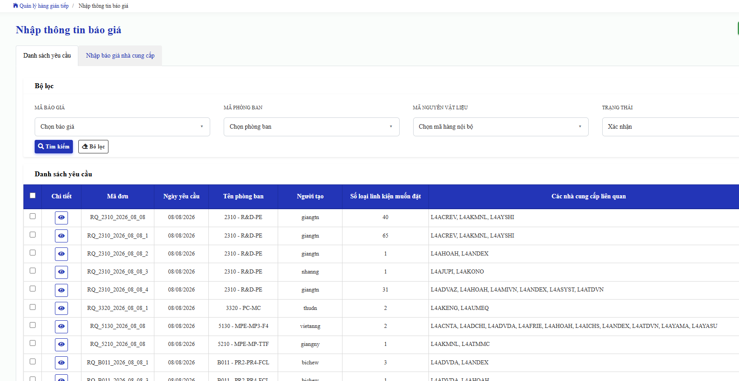
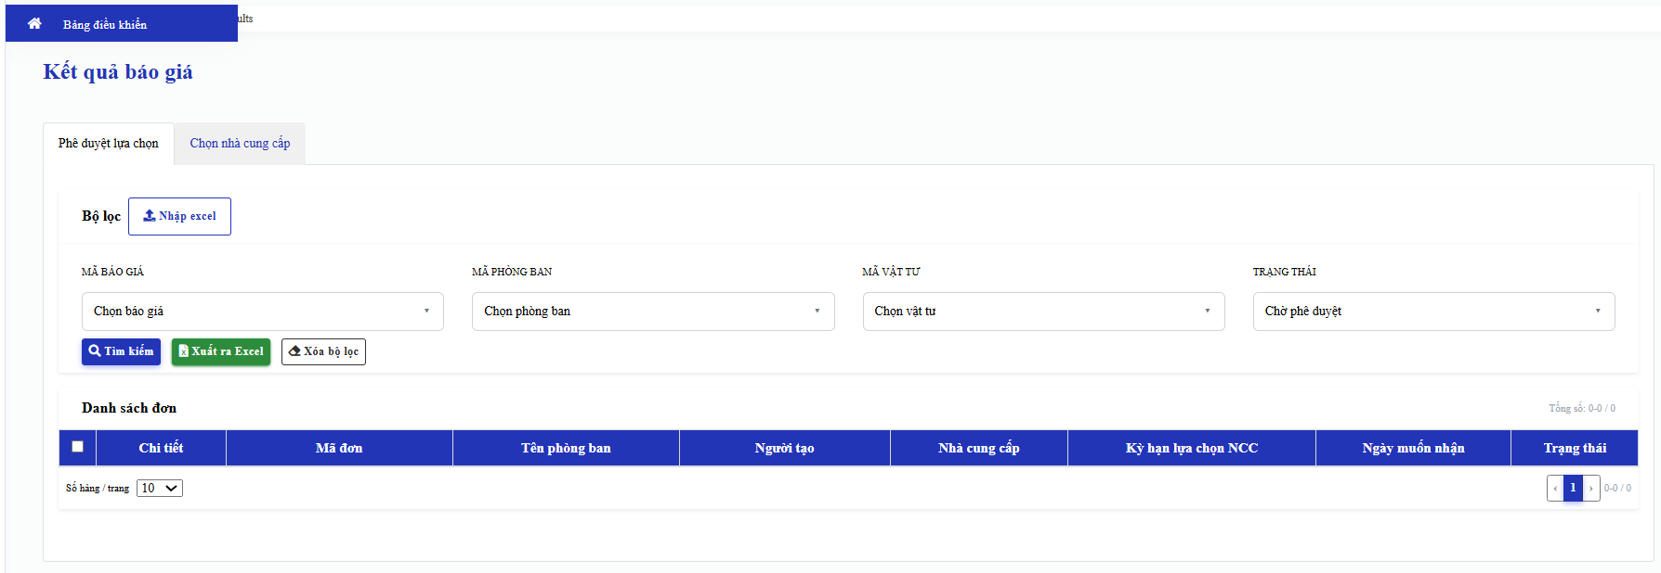
Nhập giá ở màn hình "Nhập báo giá NCC"
Down master giá ở màn hình Kết quả báo giá (thêm tab master giá)

Master giá

